Trang_bìa
Posts and Telecommunications Institute of Technology |  |  |  |  |  |  | Thiết kế |  | Tài liệu phát triển |  | Tên hệ thống |  | Xem phim trực tuyến |  |  |  | Người tạo |  | Duy Long |  | Ngày tạo |  | 2023-09-27
 |  |  |  |  |  |  |  |  |  |  |  |  |  |  |  |  | Người cập nhật |  |  |  | Ngày cập nhật
 |  |  |  |  |  |  |  |  |  |  | Màn hình (ID) |  | Register |  | Màn hình (Tên) |  | Màn hình đăng ký

 | Version 1.0

 |  |  |  |  |  |  |  |  |  | 1. Mục đích |  |  | 7. Giao diện màn hình
 |  |  |  |  |  |  |  |  |  | 2. Giới hạn hoạt động |  |  | 8. Danh sách hạng mục
 |  |  |  |  |  |  |  |  |  | 3. Giới hạn hệ thống |  |  | 9. Khái quát chức năng
 |  |  |  |  |  |  |  |  |  | 4. Chức năng liên quan |  |  | 10. Xử lý chi tiết
 |  |  |  |  |  |  |  |  |  | 5. Không bao gồm
 |  |  |  |  |  |  |  |  |  | 6. Sơ đồ

Posts and Telecommunications Institute of Technology |  |  |  |  |  |  | Thiết kế |  | Tài liệu phát triển |  | Tên hệ thống |  | Xem phim trực tuyến |  |  |  | Người tạo |  | Duy Long |  | Ngày tạo |  | 2023-09-28
 |  |  |  |  |  |  |  |  |  |  |  |  |  |  |  |  | Người cập nhật |  |  |  | Ngày cập nhật
 |  |  |  |  |  |  |  |  |  |  | Màn hình (ID) |  | Register |  | Màn hình (Tên) |  | Màn hình đăng ký

 | Lịch sử chỉnh sửa

 | Ver |  | Ngày cập nhật |  |  | Nội dung cập nhật |  |  |  |  |  |  | Người cập nhật
 |  |  |  |  |  |  |  |  |  |  |  |  |  | Ngày duyệt |  | Người duyệt |  | Ngày duyệt |  |  |  | Người duyệt
 | 1 |  | 2023-09-28 |  |  | Tạo mới |  |  |  |  |  |  | Duy Long

Posts and Telecommunications Institute of Technology |  |  |  |  |  |  | Thiết kế |  | Tài liệu phát triển |  | Tên hệ thống |  | Xem phim trực tuyến |  |  |  | Người tạo |  | Duy Long |  | Ngày tạo |  | 2023-09-28
 |  |  |  |  |  |  |  |  |  |  |  |  |  |  |  |  | Người cập nhật |  |  |  | Ngày cập nhật
 |  |  |  |  |  |  |  |  |  |  | Màn hình (ID) |  | Register |  | Màn hình (Tên) |  | Màn hình đăng ký

 | 1. Mục đích
 |  | - Dùng để Register tài khoản trong hệ thống
 |  | - Người sử dụng nhập các thông tin cá nhân cần thiết để tạo tài khoản
 |  | - Sau khi nhấn nút Register, trường hợp phát sinh lỗi thì hiển thị thông báo lỗi, trường hợp không có lỗi thông báo đăng kí thành công

 | 2. Giới hạn hoạt động
 |  | Không có

 | 3. Giới hạn hệ thống
 |  | Không có

 | 4. Chức năng liên quan
 |  | Không có

 | 5. Không bao gồm
 |  | Không có

Posts and Telecommunications Institute of Technology |  |  |  |  |  |  | Thiết kế |  | Tài liệu phát triển |  | Tên hệ thống |  | Xem phim trực tuyến |  |  |  | Người tạo |  | Duy Long |  | Ngày tạo |  | 2023-09-28
 |  |  |  |  |  |  |  |  |  |  |  |  |  |  |  |  | Người cập nhật |  |  |  | Ngày cập nhật
 |  |  |  |  |  |  |  |  |  |  | Màn hình (ID) |  | Register |  | Màn hình (Tên) |  | Màn hình đăng ký

Màn hình Register
 | 6. Sơ đồ

Khởi động
hệ thống
 |  |  |  |  |  |  |  |  |  |  |  |  |  |  |  |  |  |  |  | movie_account

 |  |  |  |  |  |  |  |  |  |  |  |  |  |  |  |  |  |  | role_for_account

Khách hàng
 | Table

 |  |  | № | Loại | Tên |  |  |  |  |  | I/O | Ghi chú
 |  |  | 1 | M | movie_account |  |  | Table quản lý tài khoản |  |  | I
 |  |  | 2 | M | role_for_account |  |  | Table quản lý quyền tài khoản |  |  | I
 |  |  | 4
 |  |  | 5
 |  |  | 6
 |  |  | 7
 |  |  | 8
 |  |  | 9
 |  |  | 10

 |  |  |  | ※ Loại (M: Master / T: Transaction table / Ⅰ: INI file / W: work table / V: view / S: stored procedures / L: SQL loader / F: file)

Thiết_kế
Posts and Telecommunications Institute of Technology |  |  |  |  |  |  |  | Thiết kế |  |  | Tài liệu phát triển |  |  |  | Tên hệ thống |  |  |  | Xem phim trực tuyến |  |  |  |  |  | Người tạo | Duy Long | Ngày tạo | 2023-09-28
 |  |  |  |  |  |  |  |  |  |  |  |  |  |  |  |  |  |  |  |  |  |  |  |  | Người cập nhật |  | Ngày cập nhật
 |  |  |  |  |  |  |  |  |  |  |  |  |  |  | Màn hình (ID) |  |  |  | Register |  |  | Màn hình (Tên) |  |  | Màn hình đăng ký

 | 7. Giao diện màn hình

Giao diện PC

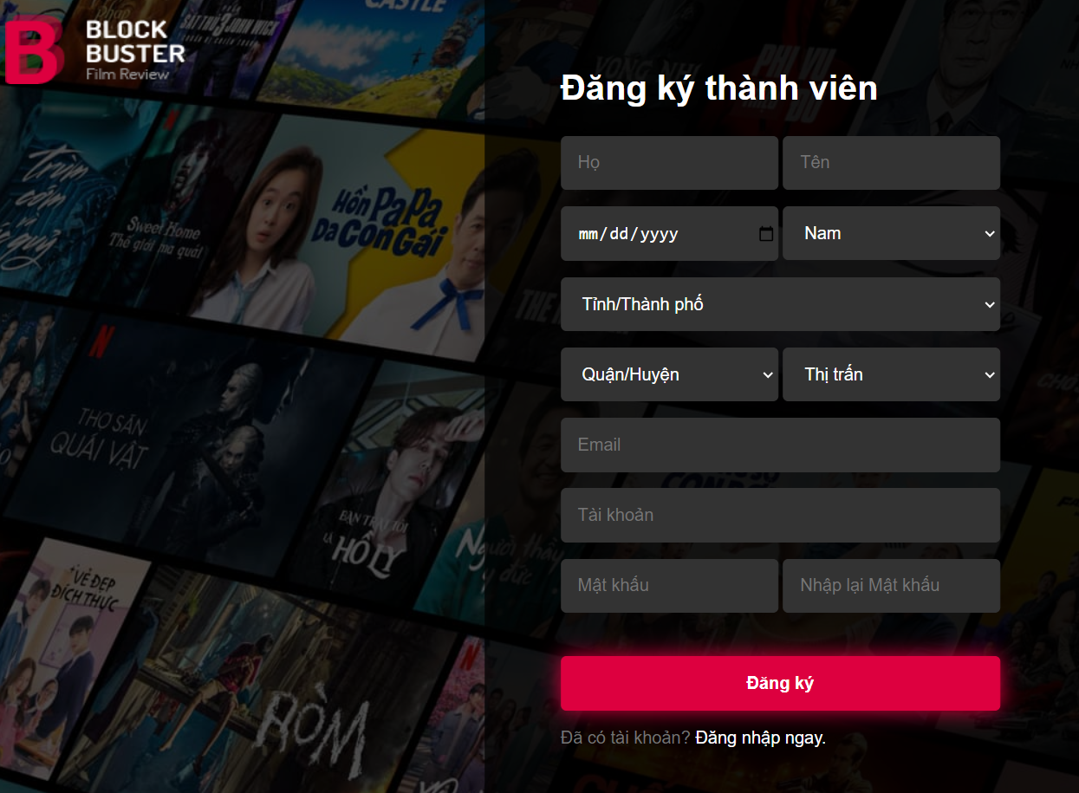

Giao diện mobile
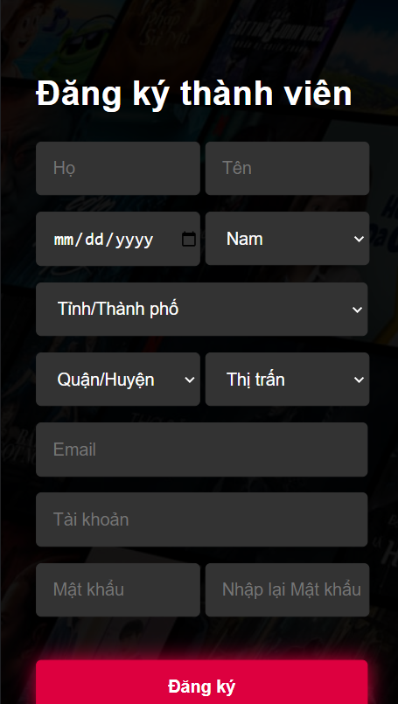

Posts and Telecommunications Institute of Technology |  |  |  |  |  |  |  | Thiết kế |  |  | Tài liệu phát triển |  |  |  | Tên hệ thống |  |  |  | Xem phim trực tuyến |  |  |  |  |  | Người tạo | Duy Long | Ngày tạo | 2023-09-28
 |  |  |  |  |  |  |  |  |  |  |  |  |  |  |  |  |  |  |  |  |  |  |  |  | Người cập nhật |  | Ngày cập nhật
 |  |  |  |  |  |  |  |  |  |  |  |  |  |  | Màn hình (ID) |  |  |  | Register |  |  | Màn hình (Tên) |  |  | Màn hình đăng ký

 | 8. Danh sách hạng mục

 |  | [Vùng nhập]
 |  | № | Tên hạng mục |  |  |  |  | Loại dữ liệu | Độ dài |  |  | Bắt buộc |  | I/O | Control |  |  | Format |  | Ghi chú
 |  | 1 | Firstname |  |  |  |  | Chuỗi chữ |  | 32 |  |  | Y | In | Textbox
 |  | 2 | Lastname |  |  |  |  | Chuỗi chữ |  | 32 |  |  | Y | In | Textbox
 |  | 3 | Birthday |  |  |  |  | Ngày |  | 10 |  |  | Y | In | Date Picker
 |  | 4 | Gender |  |  |  |  | Chuỗi chữ |  | 32 |  |  | Y | In | Select
 |  | 5 | City |  |  |  |  | Chuỗi chữ |  | 32 |  |  | Y | In | Select
 |  | 6 | District |  |  |  |  | Chuỗi chữ |  | 32 |  |  | Y | In | Select
 |  | 7 | Town |  |  |  |  | Chuỗi chữ |  | 32 |  |  | Y | In | Select
 |  | 8 | Email |  |  |  |  | Chuỗi chữ |  | 32 |  |  | Y | In | Textbox |  |  | Email
 |  | 9 | Username |  |  |  |  | Chuỗi chữ |  | 32 |  |  | Y | In | Textbox
 |  | 10 | Password |  |  |  |  | Chuỗi chữ |  | 32 |  |  | Y | In | Textbox |  |  | Password
 |  | 11 | RetypePassword |  |  |  |  | Chuỗi chữ |  | 32 |  |  | Y | In | Textbox |  |  | Password

 |  | [Vùng nút]
 |  | № | Tên hạng mục |  |  |  |  |  | Control |  |  |  |  |  |  | Ghi chú
 |  | 1 | Đăng kí |  |  |  |  |  | Button |  |  |  |  |  |  | Button dùng để submit form và đăng ký vào hệ thống
 |  | 2 | Đăng nhập ngay |  |  |  |  |  | Label |  |  |  |  |  |  | Hyperlink dùng để chuyển sang màn hình đăng nhập
 |  | 3 | Quay về trang chủ |  |  |  |  |  | Image |  |  |  |  |  |  | Hyperlink dùng để quay về trang chủ

Posts and Telecommunications Institute of Technology |  |  |  |  |  |  |  | Thiết kế |  |  | Tài liệu phát triển |  |  |  | Tên hệ thống |  |  |  | Xem phim trực tuyến |  |  |  |  |  | Người tạo | Duy Long | Ngày tạo | 2023-09-28
 |  |  |  |  |  |  |  |  |  |  |  |  |  |  |  |  |  |  |  |  |  |  |  |  | Người cập nhật |  | Ngày cập nhật
 |  |  |  |  |  |  |  |  |  |  |  |  |  |  | Màn hình (ID) |  |  |  | Register |  |  | Màn hình (Tên) |  |  | Màn hình đăng ký

 | 9. Khái quát chức năng
 |  | (1) Hiển thị ban đầu
 |  |  | 1. Hiển thị màn hình ở trạng thái ban đầu

 |  | (2) Xử lý đăng ký
 |  |  | 1. Nhấn nút Register thì thực hiện xử lý đăng ký
 |  |  | 2. Đăng ký thành công thì hiện thông báo
 |  |  | trường hợp phát sinh lỗi thì hiển thị nội dung lỗi

 |  | (3) Xử lý đăng nhập

 |  | (4) Xử lý quay về trang chủ

Posts and Telecommunications Institute of Technology |  |  |  |  |  |  |  | Thiết kế |  |  |  |  |  |  | Tên hệ thống |  |  |  | Xem phim trực tuyến |  |  |  |  |  | Người tạo | Duy Long | Ngày tạo | 2023-09-28
 |  |  |  |  |  |  |  |  |  |  |  |  |  |  |  |  |  |  |  |  |  |  |  |  | Người cập nhật |  | Ngày cập nhật
 |  |  |  |  |  |  |  |  |  |  |  |  |  |  | Màn hình (ID) |  |  |  | Register |  |  | Màn hình (Tên) |  |  | Màn hình đăng ký

 | 10. Xử lý chi tiết
 |  | (1) Hiển thị ban đầu
 |  |  | 1. Thực hiện khởi tạo màn hình ban đầu

 |  |  |  | [Vùng nhập]
 |  |  |  | № | Tên hạng mục |  |  |  | Nội dung hiển thị |  |  |  |  |  |  |  |  |  |  | Giá trị |  |  |  | Sử dụng |  | Ghi chú
 |  |  |  | 1 | Firstname |  |  |  | Tên |  |  |  |  |  |  |  |  |  |  | Blank |  |  |  | Có thể
 |  |  |  | 2 | Lastname |  |  |  | Họ |  |  |  |  |  |  |  |  |  |  | Blank |  |  |  | Có thể
 |  |  |  | 3 | Birthday |  |  |  | dd/mm/yyyy |  |  |  |  |  |  |  |  |  |  | Blank |  |  |  | Có thể
 |  |  |  | 4 | Gender |  |  |  | Giới tính |  |  |  |  |  |  |  |  |  |  | Nam |  |  |  | Có thể
 |  |  |  | 5 | City |  |  |  | Tỉnh/Thành phố |  |  |  |  |  |  |  |  |  |  | Blank |  |  |  | Có thể
 |  |  |  | 6 | District |  |  |  | Quận/Huyện |  |  |  |  |  |  |  |  |  |  | Blank |  |  |  | Có thể
 |  |  |  | 7 | Town |  |  |  | Thị trấn |  |  |  |  |  |  |  |  |  |  | Blank |  |  |  | Có thể
 |  |  |  | 8 | Email |  |  |  | Email |  |  |  |  |  |  |  |  |  |  | Blank |  |  |  | Có thể
 |  |  |  | 9 | Username |  |  |  | Tài khoản |  |  |  |  |  |  |  |  |  |  | Blank |  |  |  | Có thể
 |  |  |  | 10 | Password |  |  |  | Mật khẩu |  |  |  |  |  |  |  |  |  |  | Blank |  |  |  | Có thể
 |  |  |  | 11 | RetypePassword |  |  |  | Nhập lại mật khẩu |  |  |  |  |  |  |  |  |  |  | Blank |  |  |  | Có thể

 |  |  |  | [Vùng nút]
 |  |  |  | № | Tên hạng mục |  |  |  | Nội dung hiển thị |  |  |  |  |  |  |  |  |  |  | Giá trị |  |  |  | Sử dụng |  | Ghi chú
 |  |  |  | 1 | Đăng ký |  |  |  | Đăng ký |  |  |  |  |  |  |  |  |  |  |  |  |  |  | Có thể
 |  |  |  | 2 | Đăng nhập |  |  |  | Đăng nhập ngay |  |  |  |  |  |  |  |  |  |  |  |  |  |  | Có thể
 |  |  |  | 3 | Quay về trang chủ |  |  |  | Logo |  |  |  |  |  |  |  |  |  |  |  |  |  |  | Có thể

 |  | (2) Xử lý đăng ký
 |  |  | 1. Nhấn nút Register thì thực hiện xử lý.
 |  |  | 2. Xử lý check
 |  |  |  | a. Check hạng mục
 |  |  |  | № | Tên hạng mục |  |  |  | Nội dung check |  |  |  |  |  |  |  |  |  |  |  |  |  | Message
 |  |  |  | 1 | Firstname |  |  |  | Trường hợp chưa nhập, báo lỗi |  |  |  |  |  |  |  |  |  |  |  |  |  | VALIDATION_FIRSTNAME_E001 |  |  |  |  |  | "Vui lòng nhập tên"
 |  |  |  | 2 | Lastname |  |  |  | Trường hợp chưa nhập, báo lỗi |  |  |  |  |  |  |  |  |  |  |  |  |  | VALIDATION_LASTNAME_E001 |  |  |  |  |  | "Vui lòng nhập họ"
 |  |  |  | 3 | Birthday |  |  |  | Trường hợp chưa nhập, báo lỗi |  |  |  |  |  |  |  |  |  |  |  |  |  | VALIDATION_BIRTHDAY_E001 |  |  |  |  |  | "Vui lòng chọn ngày sinh"
 |  |  |  | 4 | City |  |  |  | Trường hợp chưa nhập, báo lỗi |  |  |  |  |  |  |  |  |  |  |  |  |  | VALIDATION_CITY_E001 |  |  |  |  |  | "Vui lòng chọn tỉnh/thành phố"
 |  |  |  | 5 | District |  |  |  | Trường hợp chưa nhập, báo lỗi |  |  |  |  |  |  |  |  |  |  |  |  |  | VALIDATION_DISTRICT_E001 |  |  |  |  |  | "Vui lòng chọn quận/huyện"
 |  |  |  | 6 | Town |  |  |  | Trường hợp chưa nhập, báo lỗi |  |  |  |  |  |  |  |  |  |  |  |  |  | VALIDATION_TOWN_E001 |  |  |  |  |  | "Vui lòng chọn thị trấn"
 |  |  |  | 7 | Email |  |  |  | Trường hợp chưa nhập, báo lỗi |  |  |  |  |  |  |  |  |  |  |  |  |  | VALIDATION_EMAIL_E001 |  |  |  |  |  | "Vui lòng nhập email"
 |  |  |  | 8 | Username |  |  |  | Trường hợp chưa nhập, báo lỗi |  |  |  |  |  |  |  |  |  |  |  |  |  | VALIDATION_USERNAME_E001 |  |  |  |  |  | "Vui lòng nhập tài khoản"
 |  |  |  | 9 | Password |  |  |  | Trường hợp chưa nhập, báo lỗi |  |  |  |  |  |  |  |  |  |  |  |  |  | VALIDATION_PASSWORD_E001 |  |  |  |  |  | "Vui lòng nhập mật khẩu"
 |  |  |  | 10 | RetypePassword |  |  |  | Trường hợp chưa nhập, báo lỗi |  |  |  |  |  |  |  |  |  |  |  |  |  | VALIDATION_RETYPEPASSWORD_E001 |  |  |  |  |  | "Vui lòng nhập nhập lại mật khẩu"
 |  |  |  | 11 | Username |  |  |  | Trường hợp chưa nhập dưới 8 kí từ hoặc quá 32 kí tự hoặc chứa kí tự đặc biệt, báo lỗi |  |  |  |  |  |  |  |  |  |  |  |  |  | VALIDATION_USERNAME_E002 |  |  |  |  |  | "Vui lòng nhập đúng định dạng tài khoản từ 8 - 32 kí tự và không chứa kí tự đặc biệt"
 |  |  |  | 12 | Password |  |  |  | Trường hợp chưa nhập dưới 8 kí từ hoặc quá 32 kí tự hoặc chứa kí tự đặc biệt, báo lỗi |  |  |  |  |  |  |  |  |  |  |  |  |  | VALIDATION_PASSWORD_E002 |  |  |  |  |  | "Vui lòng nhập đúng định dạng mật khẩu từ 8 - 32 kí tự và không chứa kí tự đặc biệt"
 |  |  |  | 13 | Firstname |  |  |  | Trường hợp chưa nhập, server báo lỗi |  |  |  |  |  |  |  |  |  |  |  |  |  | VALIDATION_FIRSTNAME_E001 |  |  |  |  |  | "Vui lòng nhập tên"
 |  |  |  | 14 | Lastname |  |  |  | Trường hợp chưa nhập, server báo lỗi |  |  |  |  |  |  |  |  |  |  |  |  |  | VALIDATION_LASTNAME_E001 |  |  |  |  |  | "Vui lòng nhập họ"
 |  |  |  | 15 | Birthday |  |  |  | Trường hợp chưa nhập, server báo lỗi |  |  |  |  |  |  |  |  |  |  |  |  |  | VALIDATION_BIRTHDAY_E001 |  |  |  |  |  | "Vui lòng chọn ngày sinh"
 |  |  |  | 16 | City |  |  |  | Trường hợp chưa nhập, server báo lỗi |  |  |  |  |  |  |  |  |  |  |  |  |  | VALIDATION_CITY_E001 |  |  |  |  |  | "Vui lòng chọn tỉnh/thành phố"
 |  |  |  | 17 | District |  |  |  | Trường hợp chưa nhập, server báo lỗi |  |  |  |  |  |  |  |  |  |  |  |  |  | VALIDATION_DISTRICT_E001 |  |  |  |  |  | "Vui lòng chọn quận/huyện"
 |  |  |  | 18 | Town |  |  |  | Trường hợp chưa nhập, server báo lỗi |  |  |  |  |  |  |  |  |  |  |  |  |  | VALIDATION_TOWN_E001 |  |  |  |  |  | "Vui lòng chọn thị trấn"
 |  |  |  | 19 | Email |  |  |  | Trường hợp chưa nhập, server báo lỗi |  |  |  |  |  |  |  |  |  |  |  |  |  | VALIDATION_EMAIL_E001 |  |  |  |  |  | "Vui lòng nhập email"
 |  |  |  | 20 | Username |  |  |  | Trường hợp chưa nhập, server báo lỗi |  |  |  |  |  |  |  |  |  |  |  |  |  | VALIDATION_USERNAME_E001 |  |  |  |  |  | "Vui lòng nhập tài khoản"
 |  |  |  | 21 | Password |  |  |  | Trường hợp chưa nhập, server báo lỗi |  |  |  |  |  |  |  |  |  |  |  |  |  | VALIDATION_PASSWORD_E001 |  |  |  |  |  | "Vui lòng nhập mật khẩu"
 |  |  |  | 22 | RetypePassword |  |  |  | Trường hợp chưa nhập, server báo lỗi |  |  |  |  |  |  |  |  |  |  |  |  |  | VALIDATION_RETYPEPASSWORD_E001 |  |  |  |  |  | "Vui lòng nhập nhập lại mật khẩu"
 |  |  |  | 23 | Username |  |  |  | Trường hợp chưa nhập dưới 8 kí từ hoặc quá 32 kí tự hoặc chứa kí tự đặc biệt, server báo lỗi |  |  |  |  |  |  |  |  |  |  |  |  |  | VALIDATION_USERNAME_E002 |  |  |  |  |  | "Vui lòng nhập đúng định dạng tài khoản từ 8 - 32 kí tự và không chứa kí tự đặc biệt"
 |  |  |  | 24 | Password |  |  |  | Trường hợp chưa nhập dưới 8 kí từ hoặc quá 32 kí tự hoặc chứa kí tự đặc biệt, server báo lỗi |  |  |  |  |  |  |  |  |  |  |  |  |  | VALIDATION_PASSWORD_E002 |  |  |  |  |  | "Vui lòng nhập đúng định dạng mật khẩu từ 8 - 32 kí tự và không chứa kí tự đặc biệt"
 |  |  |  | 25 | Email |  |  |  | Trường hợp nhập sai định dạng |  |  |  |  |  |  |  |  |  |  |  |  |  | VALIDATION_EMAIL_E002 |  |  |  |  |  | "Vui lòng nhập đúng định dạng email"
 |  |  |  | 26 | Username |  |  |  | Trường hợp username đã được sử dụng |  |  |  |  |  |  |  |  |  |  |  |  |  | VALIDATION_USERNAME_E003 |  |  |  |  |  | "Tài khoản đã được sử dụng"
 |  |  |  | 27 | Email |  |  |  | Trường hợp email đã được sử dụng |  |  |  |  |  |  |  |  |  |  |  |  |  | VALIDATION_EMAIL_E003 |  |  |  |  |  | "Email đã được sử dụng"
 |  |  |  | 28 | RetypePassword |  |  |  | Trường hợp mật khẩu nhập lại khác mật khẩu |  |  |  |  |  |  |  |  |  |  |  |  |  | VALIDATION_RETYPEPASSWORD_E002 |  |  |  |  |  | "Nhập lại mật khẩu không giống với mật khẩu"

 |  |  | 3. Xử lý đăng ký

 |  |  |  |  |  | Đối tượng |  |  |  |  |  |  |  |  |  |  |  |  |  |  | Truy xuất
 |  |  |  |  |  | User |  |  | Account.firstname |  |  |  |  |  |  |  | ＝ | RequestParam(value = "first-name", required = true) String firstname
 |  |  |  |  |  |  |  |  | Account.lastname |  |  |  |  |  |  |  | ＝ | RequestParam(value = "last-name", required = true) String lastname
 |  |  |  |  |  |  |  |  | Account.birthday |  |  |  |  |  |  |  | ＝ | RequestParam(value = "birth", required = true) String birth
 |  |  |  |  |  |  |  |  | Account.gender |  |  |  |  |  |  |  | ＝ | RequestParam(value = "gender", required = true) String gender
 |  |  |  |  |  |  |  |  | Account.town |  |  |  |  |  |  |  | ＝ | RequestParam(value = "town", required = true) String town
 |  |  |  |  |  |  |  |  | Account.email |  |  |  |  |  |  |  | ＝ | RequestParam(value = "email", required = true) String email
 |  |  |  |  |  |  |  |  | Account.username |  |  |  |  |  |  |  | ＝ | RequestParam(value = "username", required = true) String username
 |  |  |  |  |  |  |  |  | Account.password |  |  |  |  |  |  |  | ＝ | RequestParam(value = "password", required = true) String password

 |  |  | 1. Nhấn image "BlockBuster" để chuyển về trang chủ
 |  |  |  | a. đăng ký bằng cách request qua API (RegisterController.java)
 |  |  |  |  | URI Request: root/api/auth/signup
 |  |  |  |  | Request Body: new HttpEntity<>(signUpAcc);
 |  |  |  |  | Lời gọi API: restTemplate.postForEntity(urlSignUp, requestBody, AccountDTO.class);
 |  |  |  |  | - Nếu thành công: lưu user vào table move_account và role_for_account và chuyển vào màn hình trước khi chuyển qua màn hình đăng ký

 |  |  |  | Thông báo |  |  | Trường hợp |  |  |  |  |  |  |  |  |  |  |  |  |  |  |  | Message Code
 |  |  |  | SUCCESS |  |  | Đăng ký thành công |  |  |  |  |  |  |  |  |  |  |  |  |  |  |  | REGISTER_SUCCESS
 |  |  |  | FAIL |  |  | Kiểm tra lại thông tin |  |  |  |  |  |  |  |  |  |  |  |  |  |  |  | REGISTER_E001

 |  |  | (3) Xử lý đăng nhập
 |  |  |  | 1. Nhấn label "đăng nhập ngay" để chuyển sang màn hình đăng nhập
 |  |  | (4) Xử lý quay về trang chủ

